ANEXO 3 PUESTOS DE TRABAJO
UNIVERSIDAD TECNOLÓGICA DE PEREIRA
INVITACIÓN PÚBLICA BS 20 DE 2026
“COMPRA DE AMOBLAMIENTO PARA LAS DEPENDENCIAS DE LA UNIVERSIDAD ”
ANEXO 3 MODIFICADO- ESPECIFICACIONES TÉCNICAS Y PRESENTACIÓN DE OFERTA
ANEXO 3 MODIFICADO COMPRA PUESTOS DE TRABAJO, MUEBLE AUXILIAR, ISLA Y BIBLIOTECA

ÍTEM | NOMBREL DEL ELEMENTO | DESCRIPCIÓN ESPECIFICACIONES | MARCA | UNIDAD DE MEDIDA | CANTIDAD | DESCRIPCION MARCA/ REFERENCIA/ESPECIFICACIONES OFERTADAS | VALOR UNITARIO ANTES DE IVA | PORCENTAJE IVA ( % ) | VALOR IVA | VALOR UNITARIO IVA INCLUIDO | TOTAL IVA INCLUIDO | TIEMPO DE ENTREGA (Días Calendario) | TIEMPO DE GARANTIA | IMÁGENES DE REFERENCIA
1 | Puesto de trabajo | Puesto de trabajo en L de 1.50 x1.50.* Superficie en tablex de 30 mm enchapada en fórmica y bordes en canto rígido 2mm termofundido*Archivador metálico 2 gavetas mediadas y 1 de archivo Falda en fórmica de 15 mm. Dos pedestales en c dilatados. Estructura en perfilería tubular estructural de 2 pulgadas, lámina de acero CR calibre 16 con acabado en pintura electroestática.Con pasacable |  | Unidad | 1 |  | $ - |  | $ - | $ - | $ - |  |  | 
2 | Puesto de trabajo | Puesto de trabajo lineal de 1.20 x 60 * Superficie en tablex de 30 mm enchapada en fórmica y bordes en canto rígido 2mm termofundido*Archivador metálico 2 gavetas medianas y 1 de archivo . 2 Pedestales en c dilatados. Falda en fórmica de 15 mm. Estructura en perfilería tubular estructural de 2 pulgadas, lámina de acero CR calibre 16 con acabado en pintura electroestática.Con pasacable |  | Unidad | 1 |  | $ - |  | $ - | $ - | $ -
3 | Puesto de trabajo | Puesto de trabajo L de 1.80 x2.00. Superficie en tablex de 30 mm enchapada en fórmica y bordes en canto rígido 2mm termofundido.*Archivador metálico 2 gavetas medianas x 1 de archivo . *2 pedestales en c dilatados. Falda en fórmica de 15 mm. Estructura en perfilería tubular estructural de 2 pulgadas, lámina de acero CR calibre 16 con acabado en pintura electroestática. Con pasacable |  | Unidad | 1 |  | $ - |  | $ - | $ - | $ -
4 | Mueble auxiliar | Mueble auxiliar de 110 X 50 altura 72 cm con mueble metálico archivador horizontal de 2 gavetas. *Frentes y tapa enchapados en fórmica. *Rieles integrados, manija metálica y chapa llave. *Terminados en pintura electroestática. |  | Unidad | 3 |  | $ - |  | $ - | $ - | $ -
5 | Biblioteca | Mueble metálico para libros de 105x 37 de fondo x 2.00 de alto. Entrepaños inclinados con pestaña. Terminados en pintura electroestática |  | Unidad | 2 |  | $ - |  | $ - | $ - | $ - |  |  | 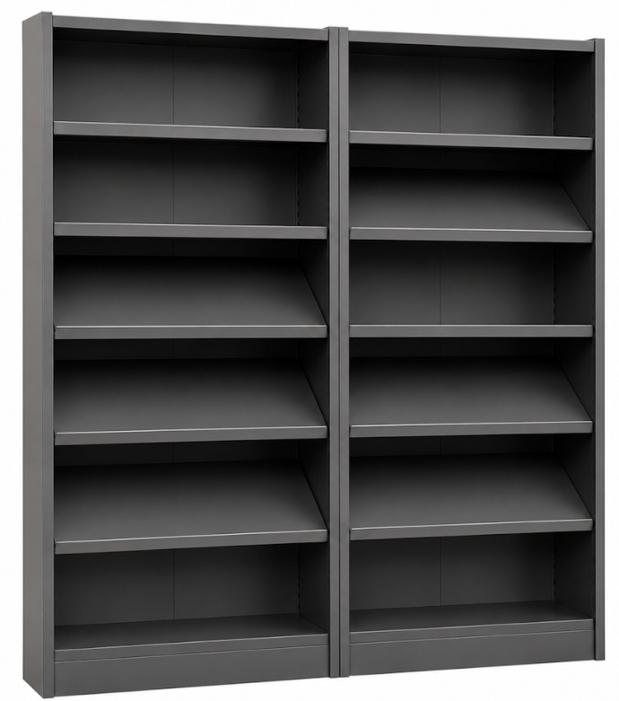
6 | Puesto de trabajo | Superficie recta 1,20m x 0,60m x 0,70m en formica 30mm, canto rígido por los bordes en PVC 2mm termofundido. Almacenamiento superior soportes a 70cm. Medidas 1,20m x 0,40m Alto x 0,35m Fondo. Cuerpo en lamina CR. 16. Puertas en formica 18mm. Estructura en perfilería tubular estructural de 2 pulgadas, lámina de acero CR calibre 16 con acabado en pintura electroestática. |  | Unidad | 5 |  | $ - |  | $ - | $ - | $ - |  |  | 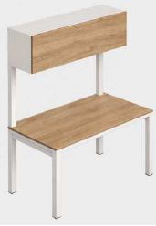
7 | Puesto De Trabajo Lineal | Supericie tablex 30mm, superficie de 1.20*0.60 mt , enchapdas enformica F8 y canto rigido por los bordes 2mm en PVC 2mm termofundido, archivador metalico 2 gavetas medianas x 1 de archivo, pedestal metalico en U dilatado. Estructura en perfilería tubular estructural de 2 pulgadas, lámina de acero CR calibre 16 con acabado en pintura electroestática. |  | Unidad | 1 |  | $ - |  | $ - | $ - | $ - |  |  | 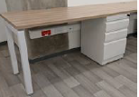
8 | Puesto De Trabajo En L | Superficie en tablex de 30mm de 1,50mx0,60m. Superficie lateral de 1x0,60m enchapadas en formica F8 canto rigido por los bordes en PVC 2mm termofundido, archivador metalico 2 gavetas medianas x 1 de archivo, pedestales metalicos en U dilatados, viga de amarre. Acabado pintura electrostatica. Estructura en perfilería tubular estructural de 2 pulgadas, lámina de acero CR calibre 16 con acabado en pintura electroestática. |  | Unidad | 1 |  | $ - |  | $ - | $ - | $ -
9 | Isla De 5 Puestos + Mesa Impresora | Conformada por 4 puestos con superficie de medidas 1,00 x 0,60, 1 puesto de 1,56 x 0,60 y 1 mesa de 1,17 x 0,60. Superficies laminadas en formica de 30mm de espesor con canto rigido y pasacables. Estructuras en perfileriatubular estructural de 2" de espesor, lamina de acero Cold Rolled calibre 16 con acabado en pintura electroestatica. 4 Pantallas laterales ensanduchadas de medidas 0.60 x 0.40 en melamina de 12mm. Falda frontal 12 mm en Fórmica. |  | Unidad | 1 |  | $ - |  | $ - | $ - | $ - |  |  | 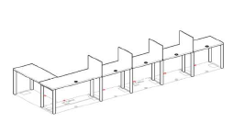
VALOR TOTAL OFERTA |  |  |  |  |  |  |  |  |  |  | $ -

Observaciones:

 | NOMBRE Y NIT EMPRESA:
 | NOMBRE Y FIRMA REPRESENTANTE LEGAL
 | CÉDULA REPRESENTANTE LEGAL
 | FECHA:

0%
5%
10%
19%

